Oppgave 3
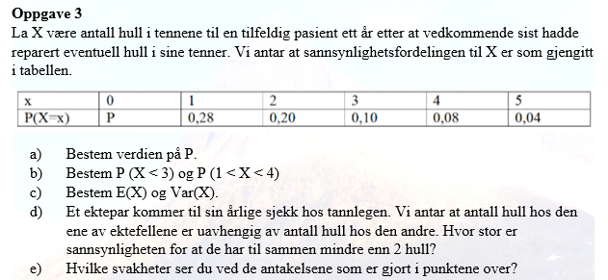
x | P(X=x) | x*P(P=x) | (x-E(X))^2*P(X=x)
0 | 0.3 | 0 | 0.675
1 | 0.28 | 0.28 | 0.07
2 | 0.2 | 0.4 | 0.05
3 | 0.1 | 0.3 | 0.225
4 | 0.08 | 0.32 | 0.5
5 | 0.04 | 0.2 | 0.49
SUM | 1 | 1.5 | 2.01

a)P(X=0)= | 0.3
b) P(X<3)=P(X=0)+P(X=1)+P(X=2)= |  |  | 0.78
P(1<X<4)=P(X=2)+P(X=3)= |  |  | 0.3

c)

E(X)= | 1.5
Var(X)= | 2.01

d) Vi skal finne sannsynligheten P(X₁+X₂<2)=P(X₁=0)*P(X₂=0)+P(X₁=1)*P(X₂=0))+P(X₁=0)*P(X₂=1)+P(X₁=1)*P(X₂=1), hvor X₁- antall hull hos den ene, X₂ - antall hull hos den andre av ektefellene.
P(X₁+X₂<2)= | 0.3364 |  | (X₁ og X₂ er uavhengige)

e) Uavhengighet mellom ektefeller: Livsstil og tannpleievaner kan være avhengige mellom ektefeller.

